申込用紙
２０２３年度全日本シニアバドミントン選手権三重県予選大会申込用紙

記入例
単 |  |  |  |  |  |  |  |  | 複
種 目 |  |  | 氏名 |  | 所属 | ２０２３年度 登録№ | 生年月日 （西暦） | 年齢 | 種 目 |  |  | 氏名 | 所属 | ２０２３年度 登録№ | 生年月日 （西暦） | 年齢
性別 | 年齢 （歳以上） | 部内ﾗﾝｸ |  |  |  |  |  |  | 性別 | 年齢 (歳以上) | 部内ﾗﾝｸ
男子 | 45 | 1 | 三重 太郎 |  | フリー | 1300146999 | 1975-04-05 | 47

混合複
種 目 |  |  | 氏名 |  | 所属 | ２０２３年度 登録№ | 生年月日 （西暦） | 年齢
 | 年齢 （歳以上） | 部内ﾗﾝｸ
混合複

混合複

混合複

混合複

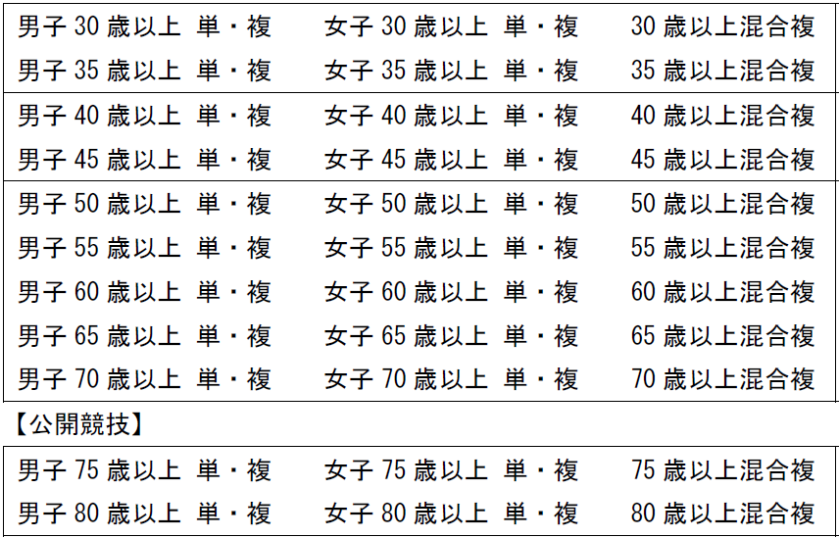
クラブ名 |  |  |  |  |  |  | 種目
申込責任者
住所
電話
振込者
振込（予定）日
電話
申込数 |  | 男子 |  | 女子
 | 単 |  | 人 |  | 人
 | 複 |  | 組 |  | 組
 | 混合複 |  | 組
参加費※ |  | 0 |  |  | 円 | ※振替票添付不要

